Ficha
 |  | NOME DO PRODUTO |  | MT-LAP |  |  |  | REVISÃO |  | 0 | DATA | 2026-05-06
 |  | ELABORAÇÃO |  | ANDRE |  | ALTERAÇÃO |  |  |  |  | VALIDAÇÃO

Codigo do Produto | MT-LAP |  |  |  |  |  |  | 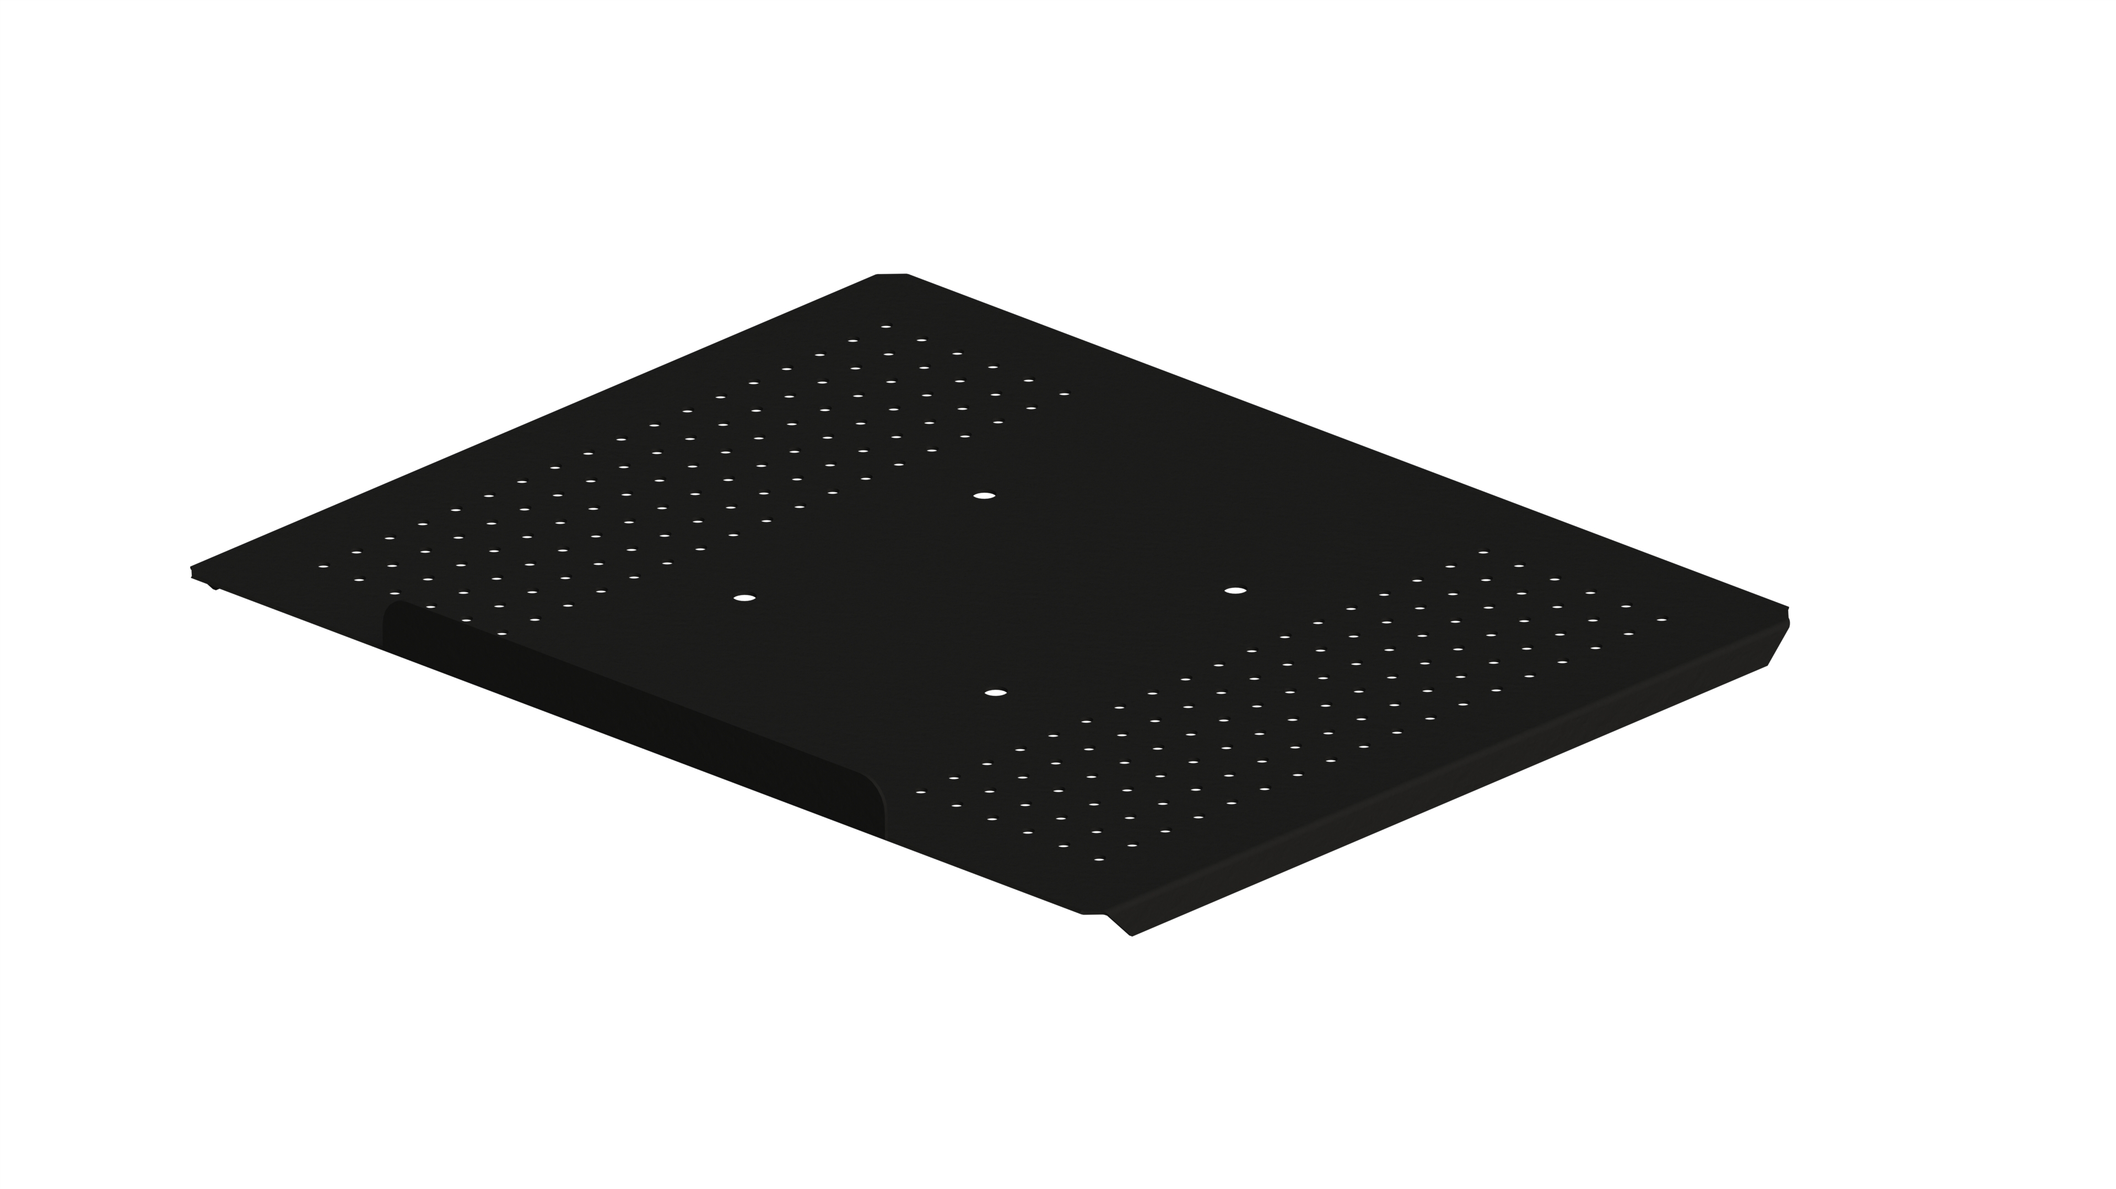
Descrição do Produto | BANDEJA DE APOIO PARA NOTEBOOK
Cores em linha | PRETO |  | Padrão VESA |  | 100X100 | Inclinação | NÃO
Ajuste de Nível | NÃO |  |  | Nível | NÃO | Pronto para Instalar | SIM
Organizador de cabos | NÃO
Fornecedor | MULTIVISÃO INDUSTRIA COMERCIO LTDA
Data de desenvolvimento | 2026-05-06
Analista da Qualidade | ANANIAS
Grupo | ERGONOMIA
Linha | SUPORTES
Família | PRODUTOS ACABADOS
STATUS | ATIVO
Distância da Parede (mm) | Mínima | NÃO APLICAVEL |  | Máxima | NÃO APLICAVEL
Dimensões (mm) | Altura | 29 |  | Frente | 366 | Profundidade | 299

Peso líquido do Produto (kg) |  | 1.15 |  |  | Peso Bruto do Produto (kg) |  | 1.28
Medidas Embalagem Unitária (mm) |  |  | Altura | 30 | Largura | 385 | Profundidade |  | 303
Tempo para montagem (min.) |  | 10 |  |  | Qtd. Pessoas para a Montagem |  | 1
Matéria Prima Predominante |  | AÇO
Acabamento Predominante |  | ZINCADO
Tipo de Embalagem Unitária (parda/colorida) |  |  | CAIXA PARDA
Carga Máxima Suportada (kg) |  |  | 8
Forma de Limpeza |  |  | PANO LEVEMENTE UMIDECIDO

Composição do Produto
Nº da Parte (Conf. Manual) | Cód. Comp. |  | Nome da Parte |  | Qtd | Dimensões (A x F x P) mm |  |  | Matéria Prima |  | Acabamento
1 | ARM0045-CROM | ARAME NT- MULT CROMADO |  |  | 1 |  |  |  | AÇO |  | ZC
2
3
4
5
6
7
8
9

Legenda: | PE |  | Pintura Epóxi | ZC | Zincado Branco | CR | Cromado

Componentes/Ferragem que acompanham o Produto
Ref. (Conf. Manual) | Posto Trab. | Cód. Comp. | Nome do Componente/Ferragem |  | Qtd | Dimensões (A x F x P) mm |  |  | Matéria Prima |  | Acabamento
A |  | PRF0256 | PARAFUSO PHILLIPS CABECA CHATA M4 X 10 ZINCADO BRANCO |  | 4 |  |  |  | AÇO |  | ZC
B |  | PRC0026 | PORCA SEXTAVADA M4 |  | 4 |  |  |  | AÇO |  | ZC
C
D
E
F
G
H
I
J
K
L
M
N
O
P
Observações Gerais

DESENHO TÉCNICO EM 3D

 |  |  |  | Fotos do teste resistência de carga maxima
 |  |  |  |  |  |  |  | 
FOTOS DO PRODUTO MONTADO

FOTOS DO PRODUTO EMBALADO
EMBALAGEM ABERTA EMBALAGEM FECHADA |  |  |  |  | VISTA SUP. PADRÃO PALETIZAÇÃO |  |  |  |  |  | VISTA LAT. PADRÃO PALETIZAÇÃO

INFORMAÇÕES
EMBALAGEM UNITARIA | ALT |  | LARG | COMP | FORMA DE PALETIZAÇÃO: PALLET PADRÃO PBS(1,00 X 1,20)
 | 30 |  | 380 | 303 | PADRÃO LOGISTICO | BASE
QUANTIDADE NA MASTER |  |  |  |  |  | ALTURA
MEDIDAS MASTER (mm) | ALT |  | LARG | PROF |  | TOTAL POR PALLET

PESO MASTER
ETIQUETA

CÓDIGO EAN:7896643456259

831 (07/21)

